Q1 template
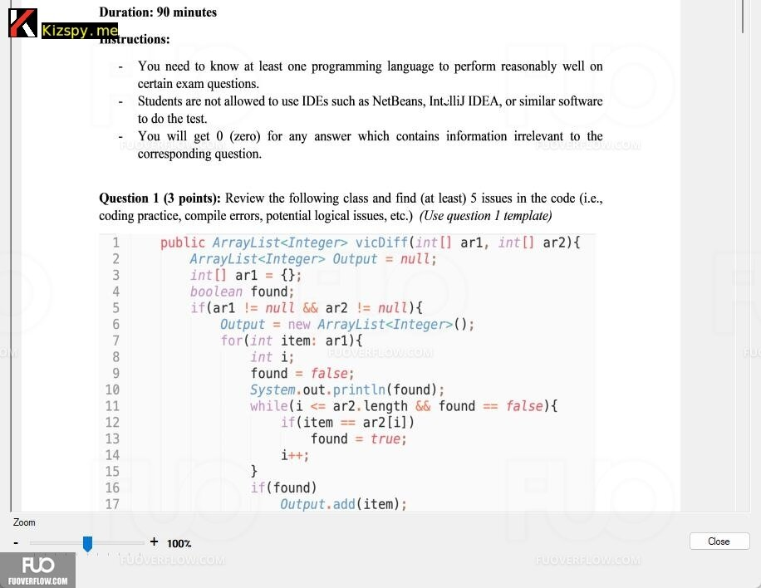
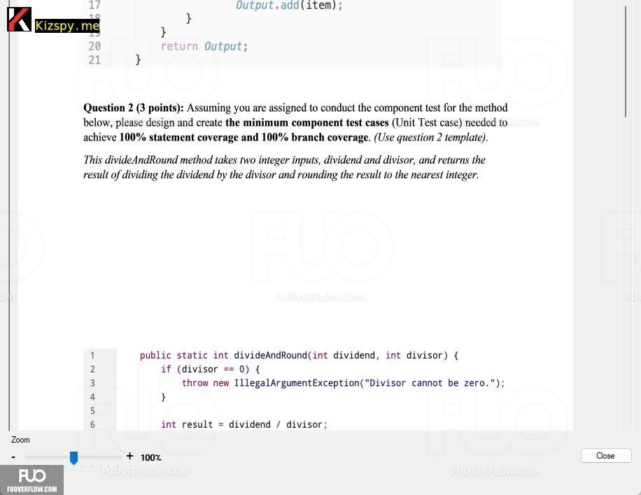
Issue No | Description | Line
1 | ArrayList<Integer> Output = null; is not initialized properly. Should initialize to new ArrayList<>();. | 2
2 | The array int[] ar1 = {}; is declared but not used correctly. It should be used as a parameter. | 3
3 | The method should return a non-null ArrayList. Initialize Output at the beginning or ensure it's always initialized before returning. | 2
4 | The condition while(i <= ar2.length && found == false) should be while(i < ar2.length && !found) to avoid out-of-bounds error and simplify the condition. | 11
5 | Using System.out.println(found); inside the loop may cause unnecessary output for every iteration. Move it out of the loop if it's meant for debugging. | 10
6 | The variable i is declared but not initialized correctly. Should be declared outside the loop. | 8
7 | The nested if condition if (ar1 != null && ar2 != null) should handle the case where one or both arrays are null. Return an empty ArrayList if either is null. | 5

* Notes: | Blue text is sample, needed to be deleted in the answer

Q2 template
Function Code |  | Function1 |  | Function Name |  |  |  |  |  | divideAndRound
Created By |  | Nguyen Trong Nghia |  | Executed By |  |  |  |  |  | Nguyen Trong Nghia
Lines of code |  | 19 |  | Lack of test cases |  |  |  |  |  | -2
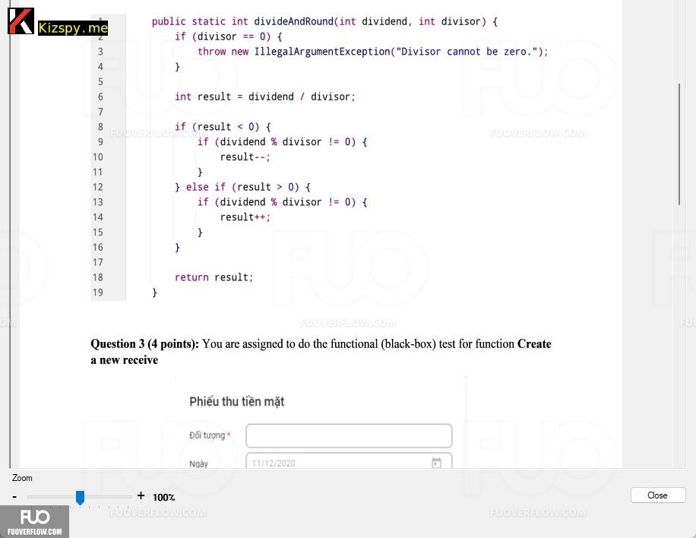
Test requirement
Passed |  | Failed |  | Untested |  |  |  |  |  | N/A/B |  |  | Total Test Cases
6 |  | 0 |  | 0 |  |  |  |  |  | 5 | 1 | 0 | 6

 |  |  |  | UTCID01 | UTCID02 | UTCID03 | UTCID04 | UTCID05 | UTCID06
Condition | Precondition
 |  |  | N/A

 | Input condition
 | dividend
 |  |  | 10 | O |  |  | O |  | O
 |  |  | 0 |  | O
 |  |  | -10 |  |  | O
 |  |  | 9 |  |  |  |  | O

 | divisor
 |  |  | 2 | O | O | O |  | O
 |  |  | 0 |  |  |  | O
 |  |  | -2 |  |  |  |  |  | O

Confirm | Return
 |  |  | 5 | O
 |  |  | 0 |  | O
 |  |  | -5 |  |  | O |  |  | O
 |  |  | 4 |  |  |  |  | O

 | Exception
 |  |  | IllegalArgumentException. Divisor cannot be zero |  |  |  | O
 | Log message
 |  |  | "Divisor cannot be zero" |  |  |  | O

Result | Type(N : Normal, A : Abnormal, B : Boundary) |  |  | N | N | N | A | N | N
 | Passed/Failed |  |  | P | P | P | P | P | P
 | Executed Date
 | Defect ID

* Notes: | Blue text is sample, needed to be deleted in the answer
 | Don't edit the grey cell

Q3.1 template
Table 3.1 Test Analysis
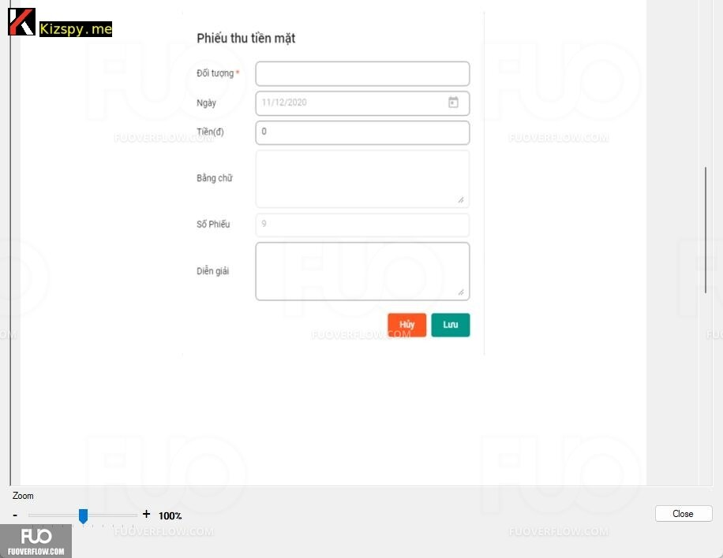
Condition | Valid Partitions | Tag | Invalid Partitions | Tag | Valid Boundaries | Tag | Invalid Boundaries | Tag
Đối tượng | 3 to 30 characters | P1 | < 3 characters | I1 | 3 characters | B1 | 2 characters | B3
 |  |  | > 30 characters | I2 | 30 characters | B2 | 31 characters | B4
Ngày | Automatically set | P2 | Invalid date | I3 | Current date | B3
Tiền | 1 to 100,000,000 | P3 | <= 0 or > 100,000,000 | I4 | 1 | B4 | 0 | B6
 |  |  |  |  | 100,000,000 | B5 | 100,000,001 | B7
Số Phiếu | Generated automatically | P4
Diễn Giải | <= 250 characters | P5 | > 250 characters | I5 | 0 | B8 | 251 characters | B9
 |  |  |  |  | 250 characters | B6

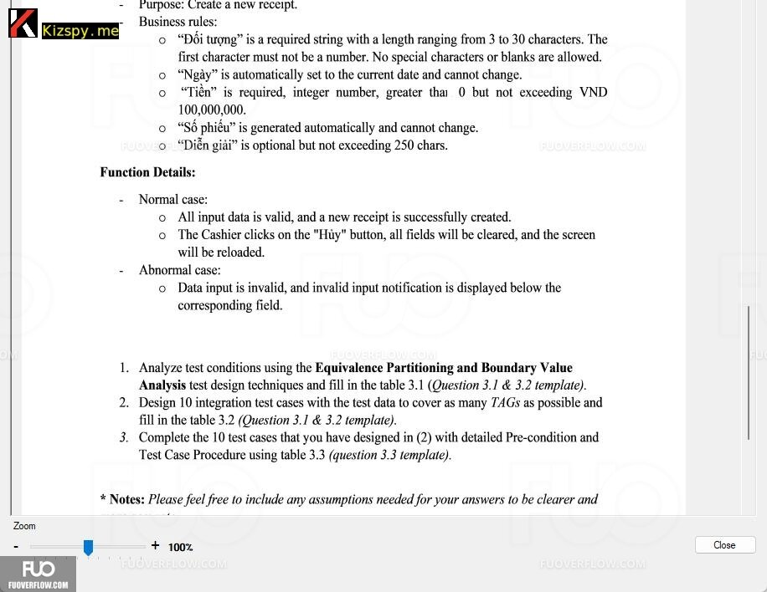
* Notes: | Blue text is sample, needed to be deleted in the answer

